Sheet1
1. 关于文档结构 —— testSDK_auto文件夹下有 |  |  | 其中result中存储各渠道的自动化执行结果，而test_SDK下为自动化框架主体及各个case的集合，如下图所示

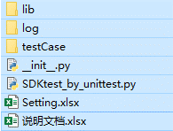
 |  |  | 其中，lib中存储框架中通用的函数方法等 —— 如读取Setting方法、执行case时的一些容错补偿方法等
 |  |  | testCase中即是各个case的集合 —— case中应该包括执行步骤以及结果判定
 |  |  | log中应该存储每次执行自动化测试框架时输出的一些日志(尚未完善)
 |  |  | SDKtest_by_unittest即是整个框架执行的主体(确认哪些case需要针对新/旧版本执行，并切实地运行起来)
 |  |  |  |  |  |  | —— 各文件夹路径下需要创建一个空的__init__.py来方便模块之间的跨文件夹引入

2. 关于自动化执行的一些设置 —— 当前有指明新/老包路径及是否遍历全部进行安装 —— 预期是能够在此文件中进行更多的自定义扩展（比如直接在Setting文件中决定哪些case需要集成入suite来执行测试等）

3. 关于自动化执行的主文件 —— SDKtest_by_unittest.py —— 决定哪些case集合成suite针对旧版本/新版本执行并开始运行

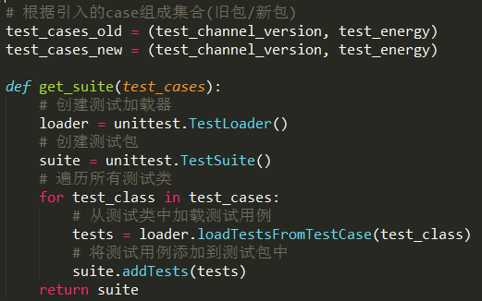
 |  |  |  | 将新/旧版本包的安装路径及所要执行的suite传入执行函数开始自动化框架的运行

 |  |  |  | SDK_test位于lib文件夹下的SDKtest_func.py(框架中通用方法的一些集合)中 —— 即一个安装老包→执行case→覆盖新包→执行case的过程
 |  |  |  | 同时其中包含了根据Setting文件判断渠道范畴、连接手机、按渠道进行循环执行的功能，详见下一模块

4. 关于框架执行的主体函数 —— SDK_test —— 控制suite-case的运行

判断需循环执行suite-case的渠道范畴 |  |  |  |  |  | 在新/旧版本路径下找到apk文件名形如AAA或BBB_CC的<渠道相同>的两个文件

连接手机、安装apk |  |  |  |  |  | 创建测试报告，执行suite并将结果输出到HTML格式的测试报告中

5. 执行过程中的一些处理方式 —— 确认测试状态、报错重试机制等

通过检索并点击某按键并根据是否能够得到预期结果，来确认此时游戏是否进入了游戏主界面，并且是可以继续进行下面的测试步骤的状态
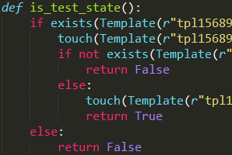
 |  | 如检索游戏内设置按键是否存在→若存在则尝试点击，点击后通过是否存在背包标识来确认是否打开了设置界面，若不存在设置按键则判定此时没有进入游戏内
 |  |  |  | 若存在背包标识→关闭此界面，此时游戏处于可进行后续测试的状态
 |  |  |  | 若不存在背包标识→即未能打开设置界面，此时游戏内可能存在其他引导/弹窗覆盖在最高层级，需要优先处理

 |  | （这里的优化方向应该是 —— 将当前是未进入游戏还是被其他弹窗覆盖的返回值做一个区分以进行不同分支的更高效处理、 以及将其置入每个case的set_up环节）
报错重试即当某个case执行失败时 —— 由于一些意外的弹窗或目标未能定位准确 —— 那么将执行一些尝试关闭弹窗/重启游戏等的逻辑以及重新执行这个步骤
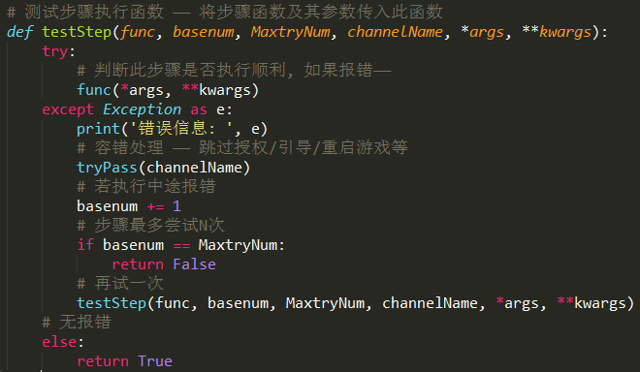
 |  |  |  |  | 将需要执行的步骤函数套入此函数体内，当执行失败时，若重试次数未达到上限MaxtryNum，则重复一次这个步骤
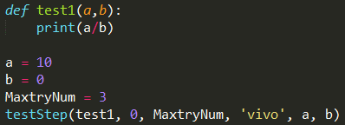
 |  |  |  |  | 如

 |  |  |  |  | 针对test1进行套用，此时由于a/b中b不能为0，所以会在执行3次之后退出，得到3次错误信息

6. 关于case —— 测试用例的编写与添加的方式

以当前引入的case —— test_channel_version（查看当前游戏的渠道及版本号）为例，首先是在主文件SDKtest_by_unittest.py中对其进行引入并并入测试suite，如

此处，由于case是属于不同路径下的文件，所有要通过sys路径添加并按照文件路径指向目标模块的方式进行引入

关于case的编写 —— 其执行过程位于testCase文件夹下的test_channel_version.py，先在setUp中进行是否是可以测试的状态判断（可以点开设置按键），然后进入设置界面进行渠道+版本号界面的截图
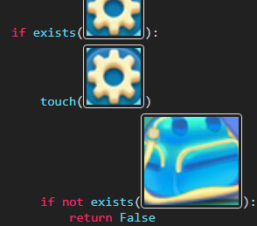
 |  | 若此处判断失败，则去执行其他跳过权限、登入游戏等逻辑 |  |  |  |  | 成功进入游戏后，进行设置界面（版本号+渠道展示）的截图

 |  |  |  |  |  | 最终在tearDown中尝试回到游戏主界面

7. 关于内容的拓展 —— 增加渠道、提高适配性、优化运行等方面的一些想法

增加新渠道——若遍历全部渠道执行用例，由于Setting文件中所指向的路径就是当前的所有渠道包所在路径，所以无需做其他变动；若自定义执行渠道，只需在自定义安装中添加此渠道名
——自定义安装的渠道名和真正的apk文件名是包含的关系（如这里写了huawei, 那么huawei+qq_huawei两个包都会安装执行用例）

提高适配性——不同手机权限：SDKtest_func.py中tryPass方法中 |  |  |  |  |  | 部分——应根据不同手机添加不同逻辑，最好可以通过判断当前所连接的真机型号决定所执行的路径
 | 进入游戏之后：当前只判断了进游戏之后需要点击任务、需要点击右下角关卡开始界面的引导，比如马卡龙/签到/礼包等的跳过需后续添加（至少是发现'叉‘就点击关闭）
 | Setting文件的优化：根据’数据驱动用例‘的思路，后续应该在Setting中加入用例配置/手机选择/报告路径等内容（目前很多内容是写死在代码里），通过读取配置文件决定自动化脚本运行范畴

优化运行——重试套用：以test_channel_version为例，其中主体执行步骤，应封装成一个独立的方法，套用进testStep函数中，以进行报错容错机制（这里原理类似装饰器，直接用装饰器实现应该更方便）
 | —— pytest用专门的失败重试参数，推测unittest应该也有现成的相应模块
 | 测试报告：生成的测试报告字体特别小，需要想办法优化一下，后续希望添加自动发测试报告邮件的功能

其他优化——代码中有一些注释掉或没用上的方法，比如报错时的重启游戏/跳过引导的模块划分等，后续最好可以按类别进行封装处理；针对逻辑通畅的测试步骤，应多应用wait方法进行判断；

